Kugelhähne
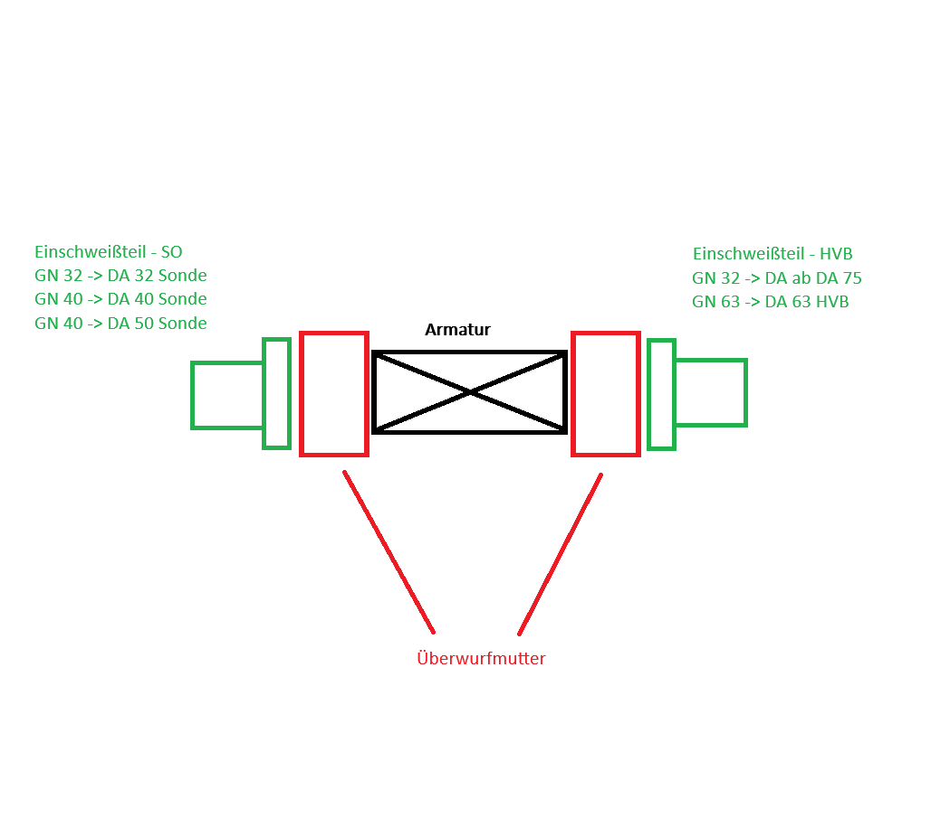
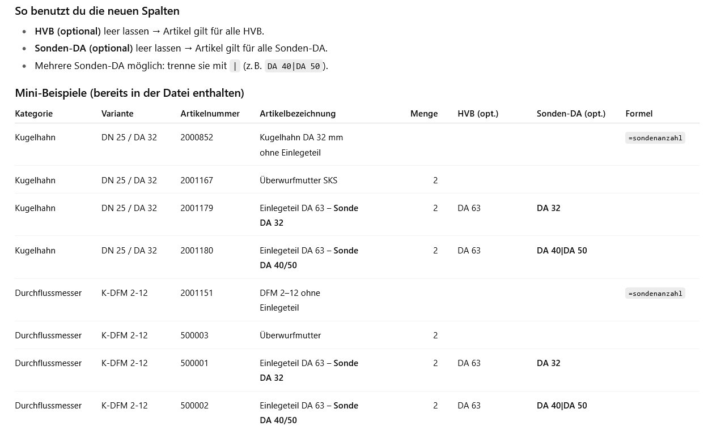
Kugelhahn | Artikelnummer | Artikelbezeichnung | Menge Statisch | Menge Formel | ET-HVB | ET-Sonden
DN 25 / DA 32 | 2000852 | Absperrventil Kunststoff - Kugelhahn DA 32 mm ohne Einlegeteil |  | =sondenanzahl
DN 25 / DA 32 | 2001167 | Absperrventil - KST - ZUB - KH32 - Überwurfmutter - SKS |  | =sondenanzahl*2
DN 25 / DA 32 | 2001179 | GN Einschweißteil - DA 63 mm |  | =sondenanzahl | DA 63
DN 25 / DA 32 | 2001177 | GN Einschweißteil - DA 40 mm |  | =sondenanzahl |  | DA25|DA 40|DA 50
DN 25 / DA 32 | 2001178 | GN Einschweißteil - DA 32 mm |  | =sondenanzahl | DA 75|DA 90|DA 110|DA 125|DA 140|DA 160|DA 180|DA 200|DA 225|DA 250|DA 280|DA 315|DA 355
DN 25 / DA 32 | 2001178 | GN Einschweißteil - DA 32 mm |  | =sondenanzahl |  | DA 32
DN 25 / DA 32 | 8000415 | Heizdorn-Reduktion DA 50 / 32 |  | =sondenanzahl |  | DA 50
DN 25 / DA 32 | 8000411 | Heizdorn-Reduktion DA 32 / 25 |  | =sondenanzahl |  | DA 25

DN 32 / DA 40 | 2000819 | Absperrventil Kunststoff - Kugelhahn DA 40 mm ohne Einlegeteil |  | =sondenanzahl |  | DA 40|DA 50
DN 32 / DA 40 | 2001286 | Absperrventil Kunststoff - Kugelhahn DA 40 mm PE Stutzen kurz - Einlegeteil |  | =sondenanzahl*2 | DA 63|DA 75|DA 90|DA 110|DA 125|DA 140|DA 160|DA 180|DA 200|DA 225|DA 250|DA 280|DA 315|DA 355 | DA 40|DA 50
DN 32 / DA 40 | 8000416 | Heizdorn-Reduktion DA 50 / 40 |  | =sondenanzahl |  | DA 50

DN 40 / DA 50 | 2000821 | Absperrventil Kunststoff - Kugelhahn DA 50 mm ohne Einlegeteil |  | =sondenanzahl |  | DA 50
DN 40 / DA 50 | 2000791 | Absperrventil Kunststoff - Kugelhahn DA 50 mm PE Stutzen kurz - Einlegeteil |  | =sondenanzahl*2 | DA 90|DA 110|DA 125|DA 140|DA 160|DA 180|DA 200|DA 225|DA 250|DA 280|DA 315|DA 355 | DA 50

DN 50 / DA 63 | 2000820 | Absperrventil Kunststoff - Kugelhahn DA 63 mm ohne Einlegeteil |  | =sondenanzahl |  | DA 63
DN 50 / DA 63 | 2000793 | Absperrventil Kunststoff - Kugelhahn DA 63 mm PE Stutzen - Einlegeteil |  | =sondenanzahl*2 | DA 110|DA 125|DA 140|DA 160|DA 180|DA 200|DA 225|DA 250|DA 280|DA 315|DA 355 | DA 63

